画面部品情報
アプリ課題(2025） |  |  | 画面ID | 画面名 |  |  |  | 作成日 | 作成者 | 更新日 | 更新者
 |  |  | 009_PasswordReset | パスワード再登録 |  |  |  | 2024-12-31 | 福田 | 2025-07-21 | 福田

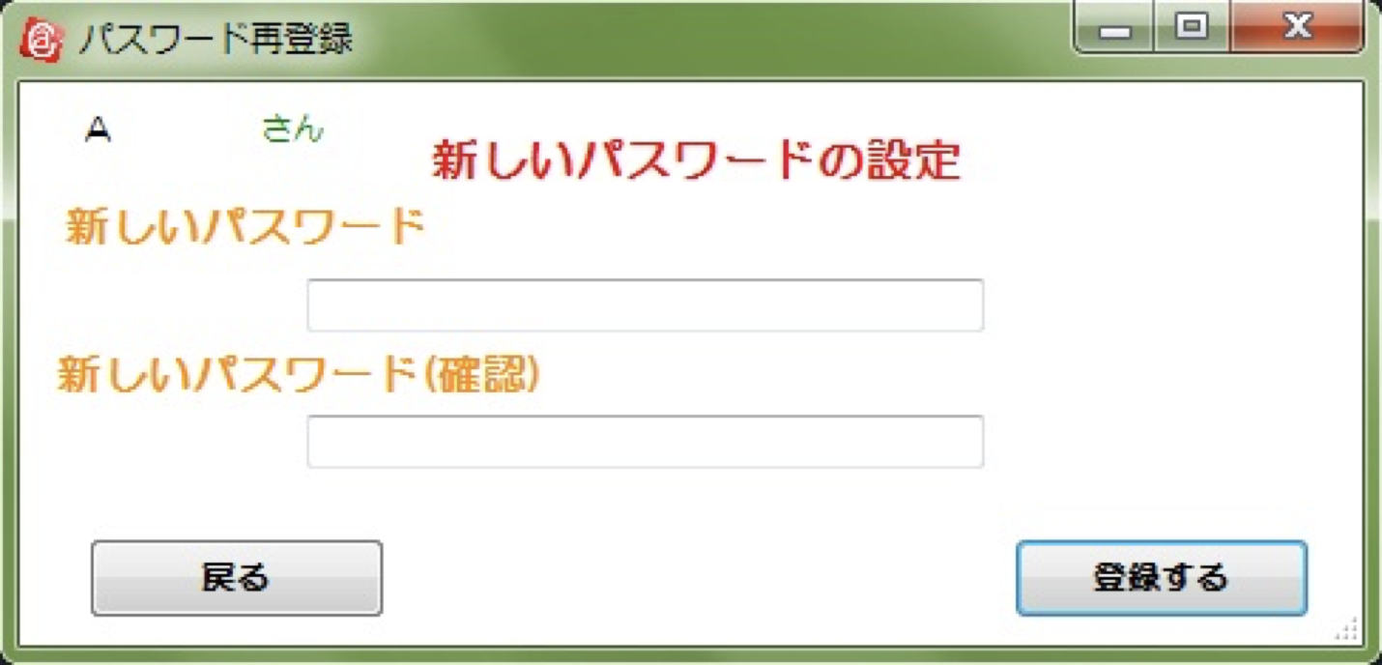
 | 1.【画面イメージ】
 | 【初期表示】 |  |  |  | 【スマホ版イメージ】
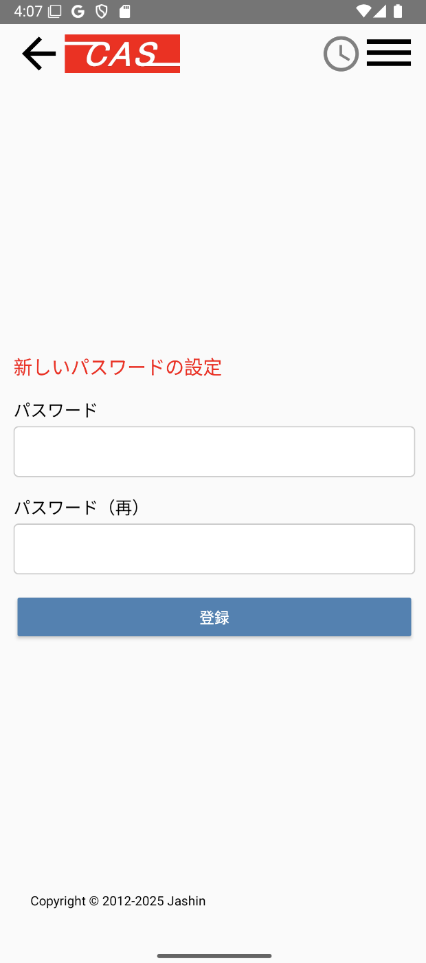

 | 2.【機能概要】
 | ログインしたいユーザのID（メールアドレス）（06_ユーザログイン）に紐づく、パスワードを更新する画面。 同一のパスワードを入力後に、パスワードを再登録して、「ユーザ管理画面」（10_ユーザ管理(トップ)）へ遷移すること。

 | 3.【前の画面より受け取ったパラメータ】
 | パラメータ名 | データ型 | 桁数
 | ユーザID | 文字列 | 32桁

 | 4.【イベント情報】
 | イベント名 | 処理概要
 | 登録するボタンをクリック時 | クリック時に、パスワードとパスワード（再）が一致していることをチェックし、一致する場合のみ、cookie(セッションストレージ).ユーザIDと入力したパスワードを元にDB（ユーザ情報）のパスワードを更新して、「ユーザ管理画面」（10_ユーザ管理(トップ)）へ遷移すること。

 | 5.【フォーム情報】 |  |  |  | 6.【DB情報】
 | 項目名 | 部品 | 備考 |  | 取得元テーブル | 取得列 | データ型 | 桁数 | 備考
 | ヘッダーメニュー | 参照：【画面設計】01_メニュー(サイドバー＆ヘッダー).xlsx

 | 項目名 | 部品 | 備考 |  | 取得元テーブル | 取得列 | データ型 | 桁数 | 備考
 | 新しいパスワードの設定 | ラベル | -
 | パスワード | テキストボックス | 利用者のパスワードを半角英数字で6-15文字の範囲で入力すること。 |  | ユーザ情報 | パスワード | 文字列 | 15桁
 | パスワード（再） | テキストボックス | パスワードと同様の内容であること。 |  | ユーザ情報 | パスワード | 文字列 | 15桁
 | 登録する | ボタン | クリック時に、cookie(セッションストレージ).ユーザIDと入力したパスワードを元にDB（ユーザ情報）のパスワードを更新して、「ユーザ管理画面」（10_ユーザ管理(トップ)）へ遷移すること。 |  | ユーザ情報 | 更新日時 | 日付 |  | パスワードを更新すること。

old
